Diagrama de Casos de Uso
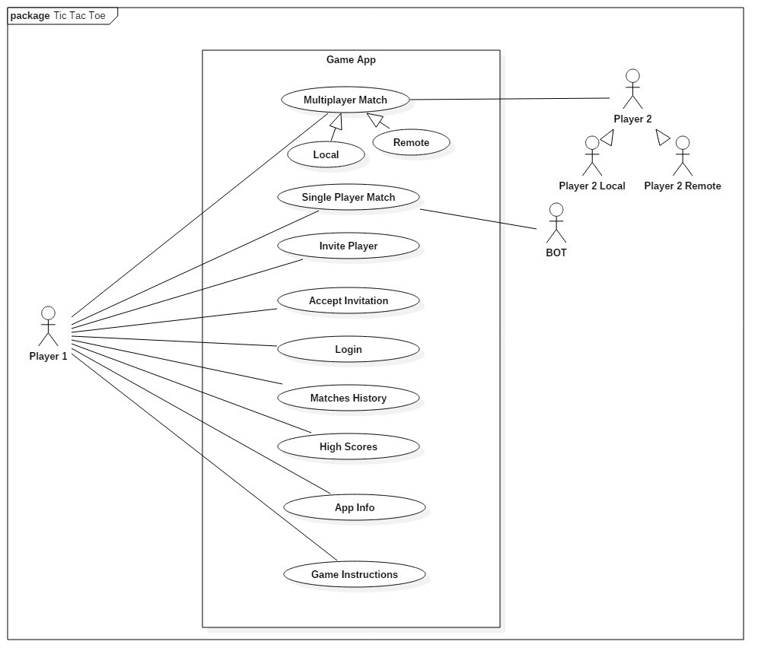

Reference | Reference Attribute
[Covers: REQ02] | (*High)

